상품제안서
학생가방 백팩 G1004 | 상품코드: S16112

 |  |  |  |  |  | 02-713-8555 | www.synergygift.co.kr
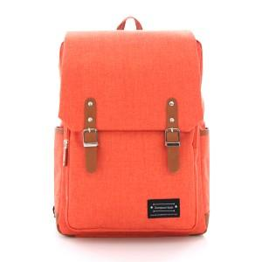

【상세/제작정보】 | 본 제품은 1도 인쇄만 가능합니다. 인쇄비 : 100개당 30,000원 배송비 : 1박스(20개입) 개당 3,500원 작업기간 : 주문완료일로 부터 5~7일

【인쇄/포장옵션】 | 실크 / 비규격미포장

【공급단가】 | 수량 | 100~ | 500~ | 1,000~ | 3,000~
*VAT별도 | 단가 | 9,860원 | 9,490원 | 9,130원 | 8,760원

【상품 URL】 | https://www.synergygift.co.kr:443/src/goods_detail.php?gdno=10112

